关系图
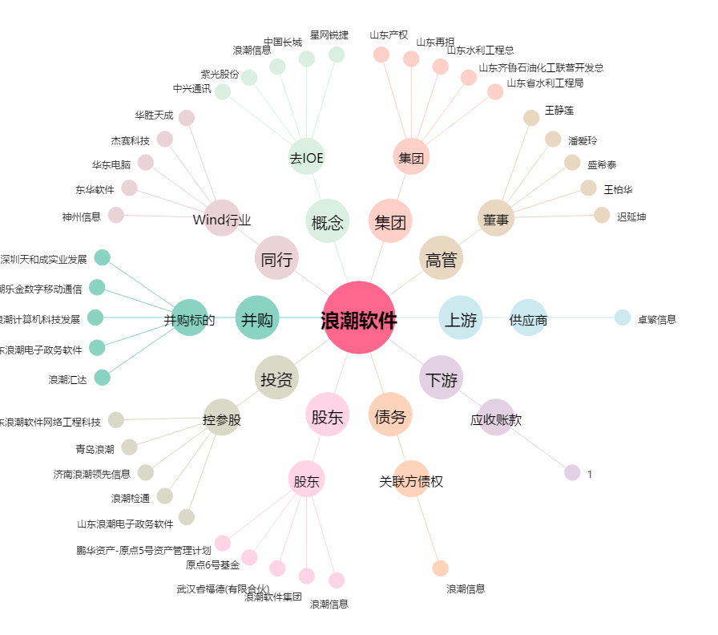
浪潮软件[600756.SH] - 关系概览图

